Calcul CA
 | SIMULATEUR - CALCUL DE CONGES ANNUELS ET DE JOURS DE FRACTIONNEMENT
ANNEE 2026

Décret n°85-1250 du 26 novembre 1985 relatif aux congés annuels des fonctionnaires territoriaux (article 1)
Décret n°88-145 du 15 février 1988 relatif aux agents contractuels de la fonction publique territoriale (article 5 alinéa 1)

 | Tout agent public en activité a droit pour une année de service accompli du 1er janvier au 31 décembre, à un congé annuel d'une durée égale à cinq fois ses obligations hebdomadaires de service. Cette durée est appréciée en nombre de jours effectivement ouvrés.

Exemple
 | Obligations hebdomadaires de service |  | Le nombre de jours travaillés dans la semaine

 | Un fonctionnaire travaille à temps non complet 4 jours par semaine le lundi, mardi, mercredi et jeudi. Il aura pour l'année : 5 x 4 = 20 jours de congés annuels qui devront être posés sur les jours de la semaine du lundi au jeudi.

 | Les congés de maternité, de naissance, de paternité et d'accueil du jeune enfant ainsi que les congés maladies sont considérés comme de l'activité. Ainsi pendant ces périodes, l'agent continue d'acuqérir des congés annuels.

 |  | Compléter les cases violettes

 | NOM Prénom de l'agent : | vxcvxw

 | PERIODE CONSIDEREE |  | Nombre de jours travaillés dans la semaine | Nombre de congés annuels acquis
 | DATE DE DEBUT JJ/MM/AAA | DATE DE FIN JJ/MM/AAA
 |  |  |  | 0.00
 |  |  |  | 0.00
 |  |  |  | 0.00
 |  |  | 0 | 0.00
 | Nombre total de congés annuels arrondi au 1/2 congé supérieur : |  |  | 0.00

Exemple
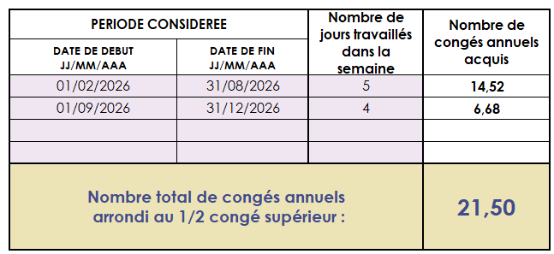
Votre agent a été recruté par voie de mutation au 1er février 2026 (ses congés acquis en janvier dans sa collectivité d'origine ont été posés avant son arrivée dans votre collectivité). Elle travaille à temps complet et temps plein sur 5 jours par semaine.
A compter du 1er septembre 2026, elle demande un temps partiel de droit à 80%, elle ne travaillera plus le mercredi.

 |  | L'agent bénéficiera pour la période du 01/02 au 31/12/2026 de 21,5 jours de CA

Feuille de congé
 | SIMULATEUR - CALCUL DE CONGES ANNUELS ET DE JOURS DE FRACTIONNEMENT

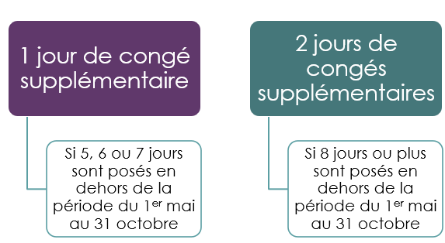 Calcul du nombre de jours de fractionnement |  |  | Nombre total de congés annuels |  |  |  | : | 0.00

 |  |  |  |  |  |  |  | Année 2026
 |  | Date du congé posé | Journée entière | ou | demi-journée |  |  |  |  |  |  | 2026-05-01
 |  | jj/mm/aaaa |  |  | matin | après-midi |  |  |  |  |  | 2026-10-31
 | 0 |  | FALSE | ou | FALSE | FALSE | 0 |  | Votre solde de congés annuels
 | 0 |  | FALSE | ou | FALSE | FALSE | 0
 | 0 |  | FALSE | ou | FALSE | FALSE | 0
 | 0 |  | FALSE | ou | FALSE | FALSE | 0 |  | Il ne vous reste plus de congés annuels
 | 0 |  | FALSE | ou | FALSE | FALSE | 0
 | 0 |  | FALSE | ou | FALSE | FALSE | 0
 | 0 |  | FALSE | ou | FALSE | FALSE | 0
 | 0 |  | FALSE | ou | FALSE | FALSE | 0
 | 0 |  | FALSE | ou | FALSE | FALSE | 0 |  | Avez-vous acquis aucun, un ou deux jours de fractionnement ?
 | 0 |  | FALSE | ou | FALSE | FALSE | 0
 | 0 |  | FALSE | ou | FALSE | FALSE | 0
 | 0 |  | FALSE | ou | FALSE | FALSE | 0
 | 0 |  | FALSE | ou | FALSE | FALSE | 0 |  | Nombre de congés annuels pris en dehors de la période du 1er mai au 31 octobre |  |  |  | : | 0.00 | jours
permet d'obtenir
 | 0 |  | FALSE | ou | FALSE | FALSE | 0
 | 0 |  | FALSE | ou | FALSE | FALSE | 0
 | 0 |  | FALSE | ou | FALSE | FALSE | 0 |  |  | 2024-04-30
 | 0 |  | FALSE | ou | FALSE | FALSE | 0 |  | Jour(s) de fractionnement acquis |  | Date du ou des jours de fractionnement acquis
 | 0 |  | FALSE | ou | FALSE | FALSE | 0 |  |  |  |  | Journée entière |  | ou |  | demi-journée
 | 0 |  | FALSE | ou | FALSE | FALSE | 0 |  |  |  |  |  |  |  |  | matin | après-midi
 | 0 |  | FALSE | ou | FALSE | FALSE | 0 |  | 0 |  |  | FALSE |  | ou |  | FALSE | FALSE
 | 0 |  | FALSE | ou | FALSE | FALSE | 0 |  |  |  |  | FALSE |  | ou |  | FALSE | FALSE
 | 0 |  | FALSE | ou | FALSE | FALSE | 0 |  |  |  |  | FALSE |  | ou |  | FALSE | FALSE
 | 0 |  | FALSE | ou | FALSE | FALSE | 0 |  |  |  |  | FALSE |  | ou |  | FALSE | FALSE
 | 0 |  | FALSE | ou | FALSE | FALSE | 0
 | 0 |  | FALSE | ou | FALSE | FALSE | 0
 | 0 |  | FALSE | ou | FALSE | FALSE | 0
 | 0 |  | FALSE | ou | FALSE | FALSE | 0
 | 0 |  | FALSE | ou | FALSE | FALSE | 0
 | 0 |  | FALSE | ou | FALSE | FALSE | 0
 | 0 |  | FALSE | ou | FALSE | FALSE | 0
 | 0 |  | FALSE | ou | FALSE | FALSE | 0
 | 0 |  | FALSE | ou | FALSE | FALSE | 0
 | 0 |  | FALSE | ou | FALSE | FALSE | 0
 | 0 |  | FALSE | ou | FALSE | FALSE | 0
 | 0 |  | FALSE | ou | FALSE | FALSE | 0
 | 0 |  | FALSE | ou | FALSE | FALSE | 0
 | 0 |  | FALSE | ou | FALSE | FALSE | 0
 | 0 |  | FALSE | ou | FALSE | FALSE | 0
 | 0 |  | FALSE | ou | FALSE | FALSE | 0
 | 0 |  | FALSE | ou | FALSE | FALSE | 0
 | 0 |  | FALSE | ou | FALSE | FALSE | 0
 | 0 |  | FALSE | ou | FALSE | FALSE | 0
 | 0 |  | FALSE | ou | FALSE | FALSE | 0
 | 0 |  | FALSE | ou | FALSE | FALSE | 0
 | 0 |  | FALSE | ou | FALSE | FALSE | 0
 | 0 |  | FALSE | ou | FALSE | FALSE | 0
 | 0 |  | FALSE | ou | FALSE | FALSE | 0
 | 0 |  | FALSE | ou | FALSE | FALSE | 0
 | 0 |  | FALSE | ou | FALSE | FALSE | 0
 | 0 |  | FALSE | ou | FALSE | FALSE | 0
 | 0 |  | FALSE | ou | FALSE | FALSE | 0

 | 0 |  |  |  |  |  | 0

